Long_Term_Avg
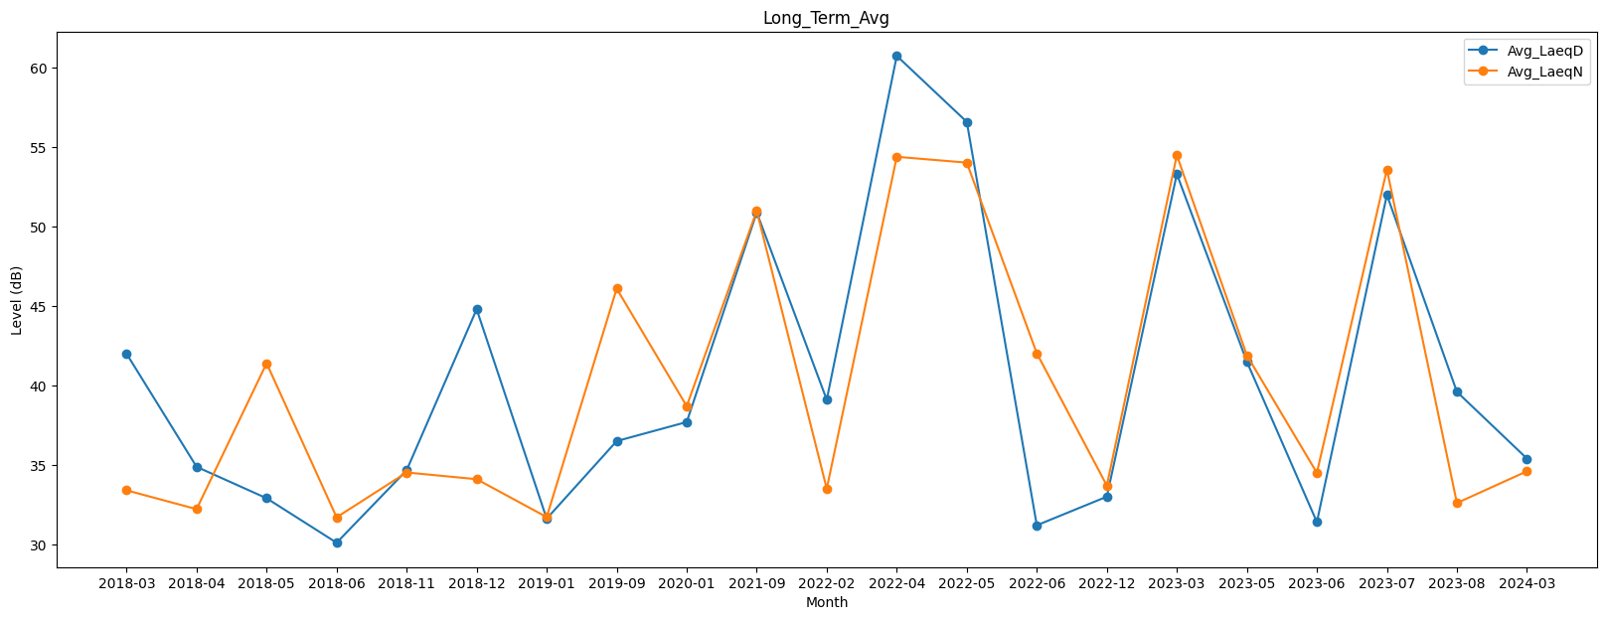
Date | Avg_LaeqD | Avg_LaeqN
2018-03 | 42 | 33.4
2018-04 | 34.87979754 | 32.214126071
2018-05 | 32.9 | 41.4
2018-06 | 30.1 | 31.7
2018-11 | 34.664088094 | 34.52350812
2018-12 | 44.8 | 34.1
2019-01 | 31.614126071 | 31.715081607
2019-09 | 36.5 | 46.1
2020-01 | 37.7 | 38.7
2021-09 | 50.9 | 51
2022-02 | 39.1 | 33.5
2022-04 | 60.755624221 | 54.400256422
2022-05 | 56.599637776 | 54.032684474
2022-06 | 31.198461586 | 42.027459247
2022-12 | 33 | 33.7
2023-03 | 53.310407736 | 54.495421389
2023-05 | 41.5 | 41.9
2023-06 | 31.4 | 34.5
2023-07 | 52 | 53.6
2023-08 | 39.6 | 32.6
2024-03 | 35.4 | 34.6

